Little Math
X | Y
-10 | 0.000045 | 0.000045 | sigmoid
-9 | 0.000123 | 0.000123 | =ArrayFormula(1/(1+EXP(-A2:A22)))
-8 | 0.000335 | 0.000335 | or
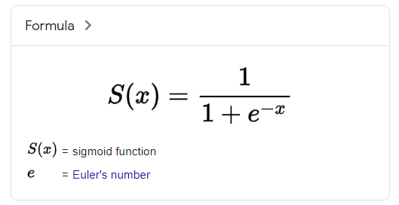
-7 | 0.000911 | 0.000911 | =ArrayFormula(exp(A2:A22) / (1+EXP(A2:A22)))
-6 | 0.002473 | 0.002473
-5 | 0.006693 | 0.006693
-4 | 0.017986 | 0.017986
-3 | 0.047426 | 0.047426
-2 | 0.119203 | 0.119203
-1 | 0.268941 | 0.268941
0 | 0.500000 | 0.500000
1 | 0.731059 | 0.731059
2 | 0.880797 | 0.880797
3 | 0.952574 | 0.952574
4 | 0.982014 | 0.982014
5 | 0.993307 | 0.993307
6 | 0.997527 | 0.997527
7 | 0.999089 | 0.999089
8 | 0.999665 | 0.999665
9 | 0.999877 | 0.999877
10 | 0.999955 | 0.999955

Model Training
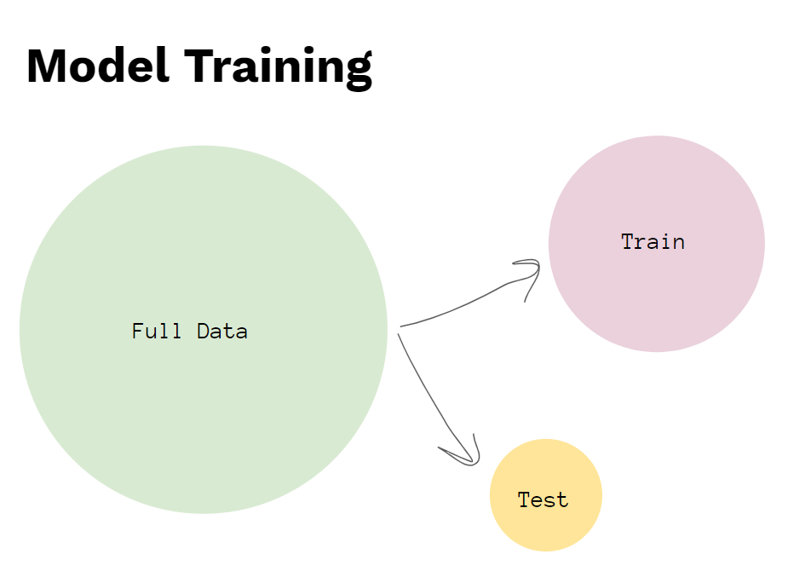
 |  |  | TRUE
id | happiness | divorce | random
2 | 8 | 0 | 0.4926
10 | 7 | 0 | 0.7937
20 | 0 | 1 | 0.9624
9 | 8 | 0 | 0.9278
7 | 9 | 0 | 0.0971
11 | 1 | 1 | 0.5812
17 | 6 | 1 | 0.6045
4 | 7 | 0 | 0.9450
14 | 1 | 1 | 0.9760
16 | 5 | 1 | 0.2879
6 | 5 | 0 | 0.2005
12 | 1 | 1 | 0.7541
3 | 9 | 0 | 0.5206
13 | 3 | 1 | 0.7259
18 | 3 | 1 | 0.0875
19 | 2 | 1 | 0.1226
5 | 8 | 0 | 0.5388
1 | 10 | 0 | 0.8377
15 | 4 | 1 | 0.7232
8 | 6 | 0 | 0.3428

